对账
订单号 | 入住日期 | 离店日期 | 应收 |  |  |  | ，
18269597616 | 2022-09-09 | 2022-09-10 | -22 | #N/A | 2609503 | #N/A | ，2609503 | #N/A | 本期扣款22元
18944590759 | 2022-09-09 | 2022-09-10 | -373 | #N/A | 2684447 | #N/A | ，2684447 | #N/A | 本期扣款373元
18952792852 | 2022-09-14 | 2022-09-16 | -129 | #N/A | 2688562 | #N/A | ，2688562 | #N/A | 本期扣款129元

 |  |  | 2563

A221021103355481 |  |  | 802 | 6295.19
A221021103502481 |  |  | 1761 | 13822.75
USD / HKD 当前参考汇率: 7.84937 |  |  | 2563 | 20117.94
总计：2563 USD/ 20117.94 HKD

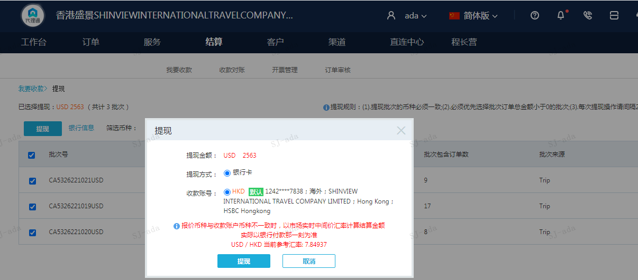

截图
